Worksheet
 | Alklima B.V.
 | Van Hennaertweg 29
 | 2952 CA Alblasserdam
 | NEDERLAND
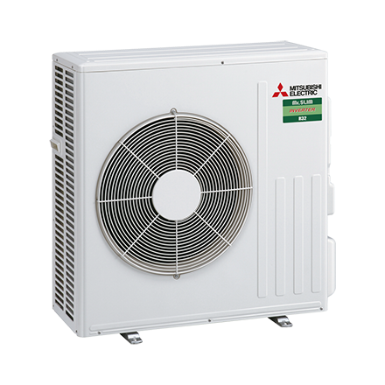
Code | SUZ-M60 VA
Product | Mr. Slim Standaard inverter 6,0 kW buitenunit

Vermogen & prestaties
Naam |  | Waarde | Eenheid
Koelcapaciteit |  | 1.60 - 6.30 | kW
Verwarmingscapaciteit |  | 1.60 - 8.00 | kW
Verwarmingscapaciteit bij -10 graden |  | 3.8 | kW

Elektrische gegevens
Naam |  | Waarde | Eenheid
Voeding, fase & frequentie |  | 230V / 1~N+a / 50 Hz
Maximaal opgenomen vermogen |  | 3.4 | kW
Maximale stroomsterkte (MCA) |  | 14.8 | A
Afzekering apparaat |  | 16 | A

Technische gegevens
Naam |  | Waarde | Eenheid
PED Categorie |  | art. 4.3
Type koudemiddel (GWP) |  | R32 (675)
Koudemiddelinhoud |  | 1.25 | kg
Voorgevuld tot x meter leidinglengte |  | 7 | m
Extra vulling per meter leidinglengte |  | 20 | g
Max. leidinglengte |  | 30 | m
Max. hoogteverschil |  | 30 | m
Luchtdebiet buitendeel |  | 3006 | m3/h
Luchtdebiet buitendeel koelen |  | 3006 | m3/h
Luchtdebiet buitendeel verwarmen |  | 3006 | m3/h
Bedrijfstemperatuur koelen (Dry Bulb) |  | -10.00 - 46.00 | °C
Bedrijfstemperatuur verwarmen (Wet Bulb) |  | -10.00 - 24.00 | °C

Geluidsprestaties
Naam |  | Waarde | Eenheid
Geluidsdrukniveau koelen |  | 49 | dB(A)
Geluidsdrukniveau verwarmen |  | 51 | dB(A)
Geluidsvermogenniveau |  | 65 | dB(A)

Afmetingen & aansluitingen
Naam |  | Waarde | Eenheid
Koelleiding diameters |  | 1/4" - 5/8"
Afmetingen (HxBxD) |  | 880 × 840 × 330 | mm
Gewicht |  | 54 | kg

Uitvoering & werking
Naam |  | Waarde | Eenheid
Werkingsprincipe |  | Koelen en verwarmen
Inverter gestuurd |  | Ja
Voorzien van winterregeling |  | Nee (-10°C)

